市场+竞品跟踪调查
搜索结果 | 关键字搜索量 | 市场容量 | 需求趋势 | 竞争程度 | FBA占比 | 跟踪日期 | ASIN | 图片 | Rating | BSR | Price | BSR增幅 | Review数量 | Review趋势图 | 预估月销量 | 发布日期
label printer:20000 | 571,200 |  |  |  | 56% | 20190418 | B01MA3EYC5 | 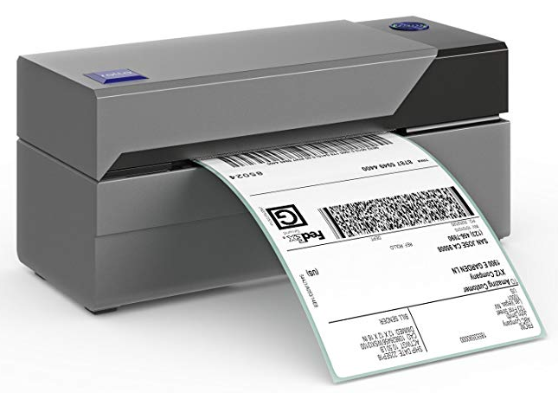 | 4.5 | 1 | US$169.99 |  | 9 |  |  | 2016.10.13

‘-------------------------我是有底线的-------------------------------------------------------------------------------------------------------------------------

产品竞品分析
品牌 | Rollo | Brother | Brother | Brother | DYMO | ZEBRA | ZEBRA | ZEBRA | Brother | ZEBRA | ZEBRA | Seiko | Brother | ZEBRA | Zebra
图片 | 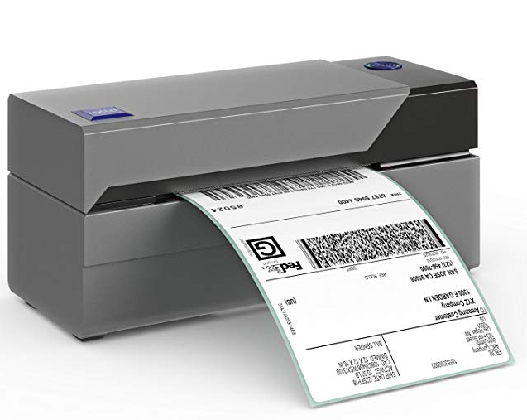 | 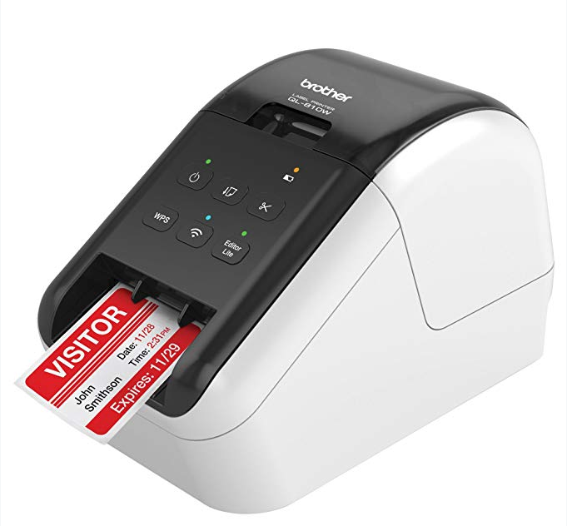 | 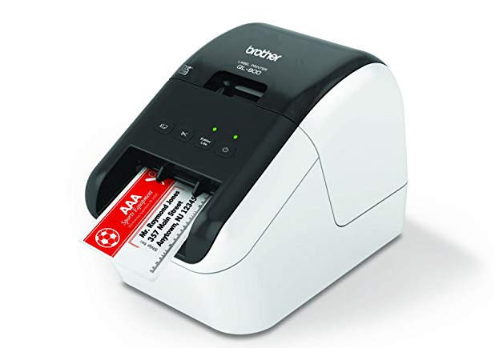 | 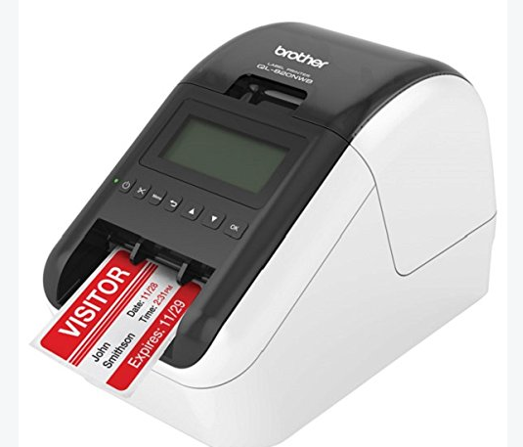 | 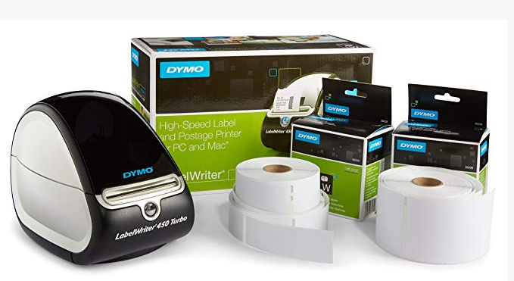 | 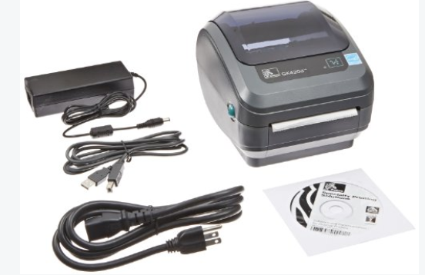 | 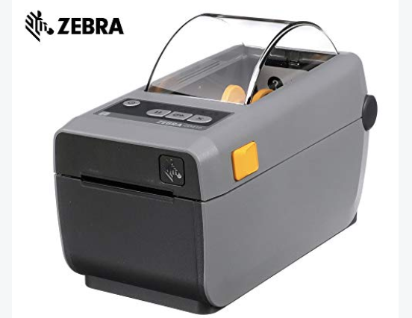 | 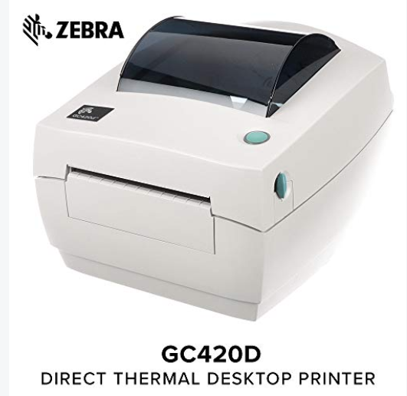 | 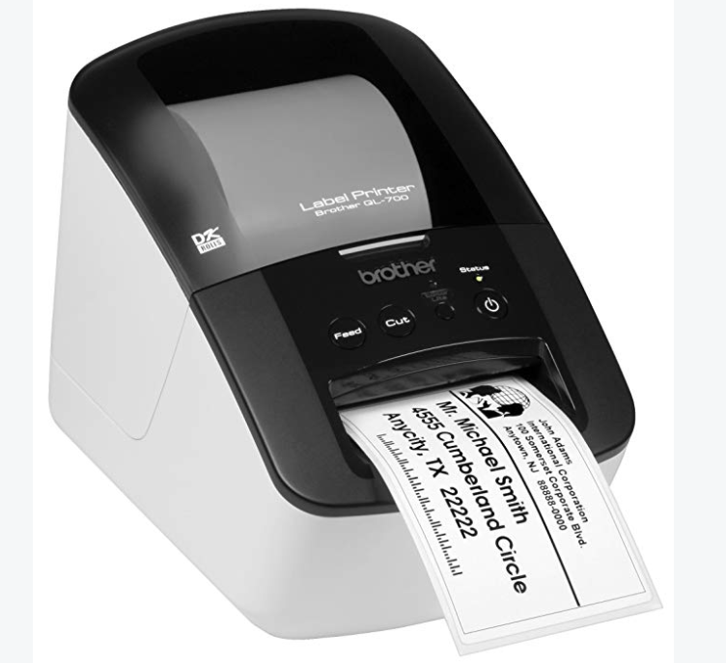 | 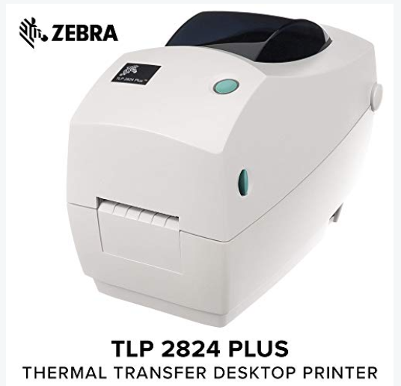 | 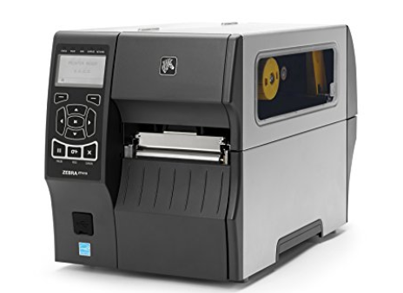 |  | 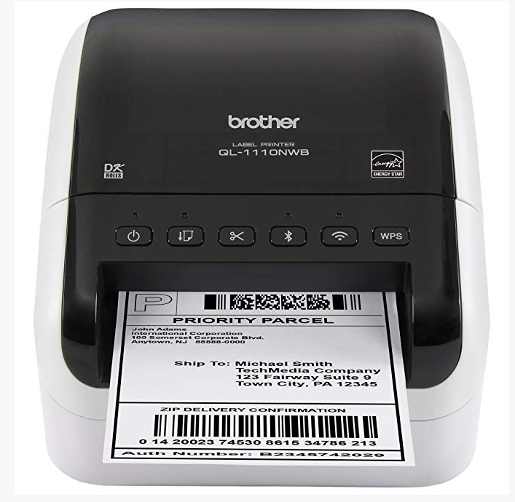 | 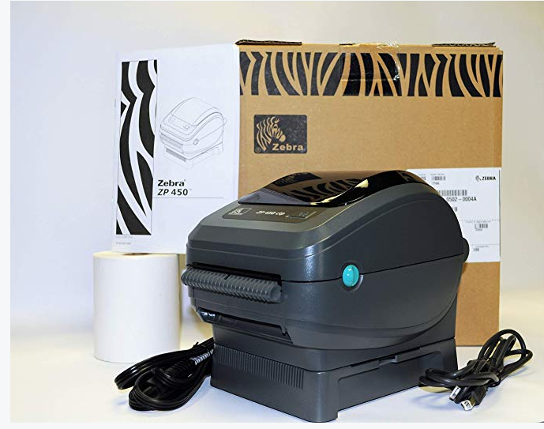 | 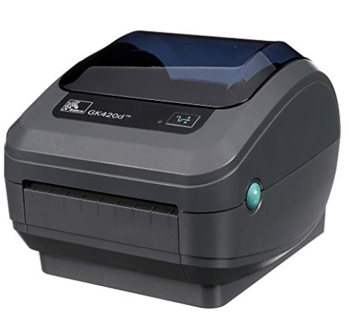
标题 | Rollo Label Printer – Commercial Grade Direct Thermal High Speed Printer – Compatible with Amazon, Ebay, Etsy, Shopify – 4×6 Label Printer | Brother QL-810W Ultra-Fast Label Printer with Wireless Networking | Brother QL-800 High-Speed Professional Label Printer, Lightning Quick Printing, Plug & Label Feature, Brother Genuine DK Pre-Sized Labels, Multi-System Compatible – Black & Red Printing Available | Brother QL-820NWB Professional, Ultra Flexible Label Printer with Multiple Connectivity options | DYMO LabelWriter 450 Turbo Label Maker with Bonus LW White Address Labels, 1-1/8-In. x 3-3-1/2-In., Roll of 350 | Zebra - GK420d Direct Thermal Desktop Printer for Labels, Receipts, Barcodes, Tags, and Wrist Bands - Print Width of 4 in - USB, Serial, and Parallel Port Connectivity | Zebra - ZD410 Wireless Direct Thermal Desktop Printer for Labels, Receipts, Barcodes, Tags, and Wrist Bands - Print Width of 2 in - USB and Bluetooth Low Energy Connectivity | ZEBRA- GC420d Direct Thermal Desktop Printer for Labels, Receipts, Barcodes, Tags, and Wrist Bands - Print Width of 4 in - USB, Serial, and Parallel Port Connectivity | Brother QL-700 High-speed, Professional Label Printer | ZEBRA- TLP2824 Plus Thermal Transfer Desktop Printer for Labels, Receipts, Barcodes, Tags, and Wrist Bands - Print Width of 2 in - Serial and USB Port Connectivity | Zebra ZT41042-T010000Z ZT410 Industrial Thermal Transfer Table Top Printer, 203 DPI, Monochrome, With 10/100 Ethernet, Bluetooth 2.1, USB Host | Seiko Instruments Smart Label Printer 620, USB, PC/Mac, 2.76 inches/second | Brother QL-1110NWB Wide Format, Postage and Barcode Professional Thermal Label Printer with Wireless Connectivity | Zebra ZP450-0502-0004 UPS CTP Label Thermal Printer | Zebra - GK420d Direct Thermal Desktop Printer for Labels, Receipts, Barcodes, Tags, and Wrist Bands - Print Width of 4 in - USB and Ethernet Port Connectivity
ASIN | B01MA3EYC5 | B01MTWGMRR | B01N49R9KP | B01MTYE0X6 | B01BS7POFO | B00EUN90SG | B01BPJU48M | B00EUN8F82 | B005TJMC0S | B00EUN8LBI | B00N3MZI6S | B00BTKXPYI | B079G51QT9 | B07J222VW9 | B005J038LE
Price | 169.99 | 129.99 | 67.5 | 174.98 | 99.99 | 74 | 249.37 | 249.95 | 85.03 | 280 | 914.95 | 52.28 | 279.99 | $259.99 | 473.76
变体 | 无 | B00814JRJM | 无 | B0081TZD54 | 多变体 | 无 | 无 | 无 | 无 | 无 | 无 | 无 | 无 | 无 | 无
评分 | 4.5 | 3.7 | 3.9 | 3.6 | 4.2 | 4.4 | 4.3 | 3.8 | 4.1 | 3.6 | 3.7 | 4.1 | 4 | 4.1 | 4.2
类型 | 台式 | 台式 | 台式 | 台式 | 台式 | 台式 | 台式 | 台式 | 台式 | 台式 | 台式 | 台式 | 台式 | 台式 | 台式
核心卖点 | 打印速度快，热敏技术，打印标签种类多，不需要购买多款打印机 | 使用黑红标签，一分钟110个地址标签，可连接移动网络并共享 | 高速，黑红打印，热敏打印无需碳带和墨粉，多系统兼容 | 多种连接方式，提供USB主机接口（连接其他设备） | 打印机搭配标签纸 | 热敏技术，热敏打印无需碳带和墨粉 | 通过USB，USB主机或BTLE连接，可以装标签纸 | 通过USB，串行或并行端口连接 | 通过USB，自动切纸，高分辨率 | 既可以用热敏纸也可以使用碳带 | 多种连接方式，金属机身 | 热敏打印，兼容性好，3年质保 | 多种连接方式，支持多种标签打印，可制作用于打印的条码模板，更加方便 | 热敏打印，专为UPS 运单设计 | 多种标签打印方式，网线和USB链接
连接方式 | 有线 | 有线+wifi | 有线 | 有线+蓝牙+wifi | 有线 | 有线 | 有线 | 有线 | 有线 | 有线 | 有线+蓝牙 | 有线 | 有线+无线+蓝牙 | 有线 | 有线
充电方式 | 插电式 | 充电式 | 插电式 | 插电式 | 插电式 | 插电式 | 插电式 | 插电式 | 插电式 | 插电式 | 插电式 | 插电式 | 插电式 | 插电式 | 插电式
配送方式 | FBA | FBA | FBA | FBA | FBA | FBA | FBA | FBA | FBA | FBA | FBM | FBA | FBA | FBM | FBA
评论量 | 939 | 416 | 129 | 199 | 1916 | 74 | 22 | 131 | 779 | 25 | 15 | 156 | 32 | 6 | 27
发布时间 | 42656 | 42707 | 42707 | 42712 | 42415 | - | - | - | - | - | - | - | 2018-01-31 | 2017-12-12 | 2015-12-14
BSR排名 | 1 | 2 | 3 | 4 | 5 | 6 | 7 | 8 | 9 | 10 | 11 | 12 | 13 | 14 | 15
放置类目 | Desktop Label Printers | Desktop Label Printers | Desktop Label Printers | Desktop Label Printers | Desktop Label Printers | Desktop Label Printers | Desktop Label Printers | Desktop Label Printers | Desktop Label Printers | Desktop Label Printers | Desktop Label Printers | Desktop Label Printers | Desktop Label Printers | Desktop Label Printers | Desktop Label Printers
日均出单销量 |  | 37.5 | 31.9 | 25.2 |  | 7.6 | 6.9 | 5.6 | 4.7 | 4.6 | 3.7 |  | 3.7 |  | 5.6
排名月均销量 |  | 1125 | 958 | 757 |  | 225 | 208 | 168 | 145 | 138 | 113 | 5 | 115 | 5 | 169
是否亚马逊自营 | 否 | 是 | 否 | 是 | 是 | 否 | 否 | 否 | 否 | 否 | 否 | 是 | 是 | 否 | 否
产品总结 | 打印类型多，速度快150mm/s，热敏打印不需要墨水， | 可打黑红标签，wifi功能 | 高速，热敏打印，自定义标签内容 | 多种连接方式，提供USB主机接口（连接其他设备） | 提供标签纸 | 热敏技术，热敏打印无需碳带和墨粉 | 热敏技术，提供USB主机接口，热敏打印无需碳带和墨粉 | 热敏技术，热敏打印无需碳带和墨粉，打印最大宽度4.25 in | 通过USB，自动切纸，高分辨率，纸张内置 | 既可以用热敏纸也可以使用碳带 | 多种连接方式，金属机身 | 热敏打印，兼容性好，3年质保 | 多种连接方式，支持多种标签打印，可制作用于打印的条码模板，更加方便 | 热敏打印，专为UPS 运单设计
 | 纸托单独售卖，使用场地受限，无法连接wifi | 只能打印标签 | 只能打印标签 | 只能打印标签 | 只能打印标签 | 只能打印标签 | 只能打印标签 | 只能打印标签 | 只能打印标签 | 只能打印标签 | 打印机体积较大 | 功能单一 | 需要外接电源 | 功能单一
市场空间估算部分
结论部分 | 市场容量；产品周期；价格分布；
ASIN/Item ID/链接 | 成本 | 长(Inch) | 宽(Inch) | 高(Inch) | 最短边(Inch) | 净重g | 包装重g | 总重g | 佣金比例 | 手续费 | 最低手续费 | 最终手续费 | 实收 | 汇率 | 自发货起步价 | 自发货运费 | 自发货最终运费 | FBA仓储费 | 自发货利润 | 小号标准（不超过 1 磅） | 大号标准（不超过 1 磅或1~2磅） | FBA发货处理费用 | FBA快递头程运费/kg | 空加派西岸（大货）头程 | 空加派中、东岸（大货）头程 | FBA利润 | FBA毛利率 | 自发货毛利率
 | 100 | #REF! | #REF! | #REF! | 2.8 | 621 | 630 | 630 | 0.12 | #REF! | 1 | #REF! | #REF! | 6.7 | 14.52 | 52.849 | 52.849 | #REF! | #REF! | 2.41 | 4.18 | 4.18 | 23.31 | 17.01 | 18.585 | #REF! | #REF! | #REF!

竞品图片对比分析
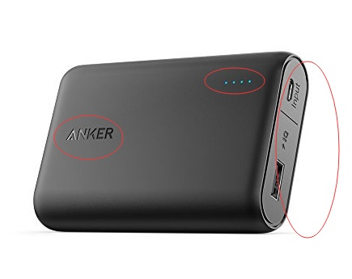
反思：别人的产品图片讲了个高科技，你讲了个鬼故事。不要让客户看你的图片，心里嘀咕：这是什么鬼 | 它的图片传达了什么？ |  |  |  |  | 你的图片

 | = | 品牌+4格电力提醒+USB端口+最佳的展示视角（所有要素都展示到了）

 |  | 最重要的主图，我要亮肌肉！什么是肌肉，就是我的核心属性的展示（兼顾美感的同时）

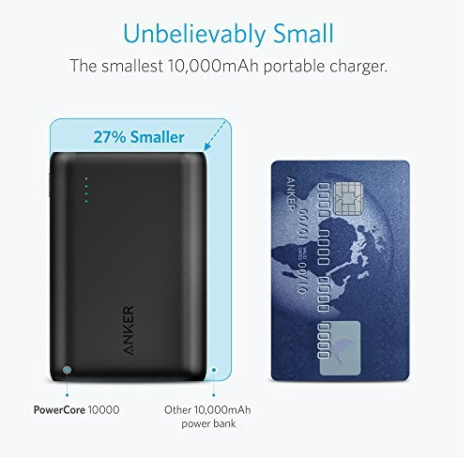

 | = | anker的移动电源有多大？我告诉你，它跟一张银行卡一样大
 |  | 它比其他同等电容量的"妖艳贱货"小了多少？ ２７％！
 |  | 超小 | 便携

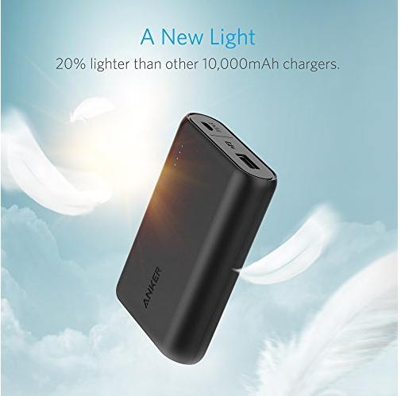

 | ＝ | 我除了小，我还轻。轻多少？我不是无的放矢的，我有数据。20%

 |  | 羽毛 | 轻巧

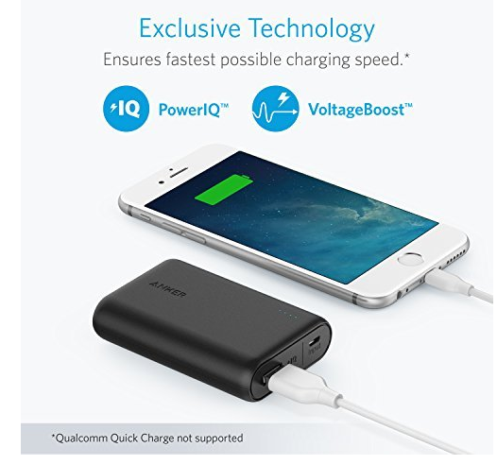

 | = | 快充功能 | 我不需要再说什么了，支持快冲的是我的最佳选择

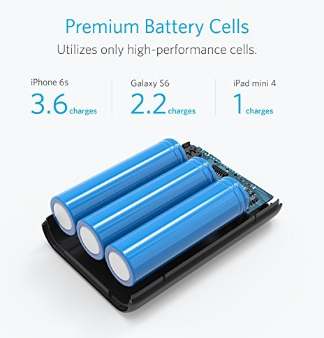

 | = | 优质的电池，在各种手机中的充电表现

 |  | 3.6 |  | 2.2 | 1

 |  | 我的科技感专业都是数据累计的。你以为我展示的是电池？Ｎｏ,我展示的是我的产品研发实力

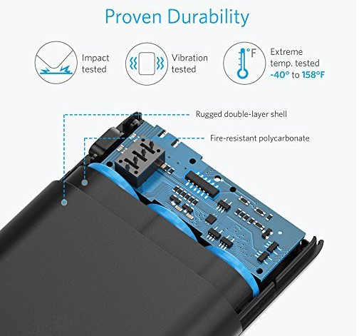

 | 高质量外壳材质，炫酷内部展示，内在美，也有外在美

 | 防冲击跌摔

 | 震动测试

 | 耐低高温

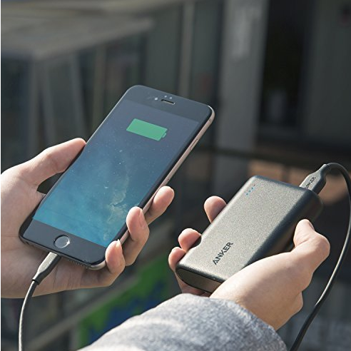

 | 场景应用图，眼见为实，给你最后买定离手来点猛料！这样的迷你高端大气的充电宝你还有顾虑吗？

